상품제안서
스위스밀리터리 3단완전자동 리버스우산+140타올 세트 | 상품코드: F16473

 |  |  |  |  |  |  | 02-412-0044 | www.easy1.co.kr
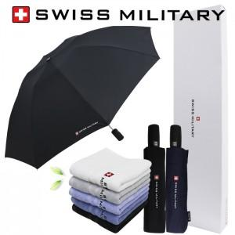

【상세/제작정보】 | 자수인쇄,쇼핑백 별도문의

【인쇄/포장옵션】 | 실크, 원단 / 별도문의

【공급단가】 | 수량 | 100~ | 300~ | 500~ | 1,000~ | 3,000~
*VAT별도 | 단가 | 17,820원 | 17,160원 | 16,500원 | 15,840원 | 15,440원

【상품 URL】 | https://dev.easy1.co.kr:443/src/goods_detail.php?gdno=16473

